Sheet1
 | "Азбука вязания" | "Надель" | "Brother store" | Размещение на маркет-плейсах
Страница сайта | 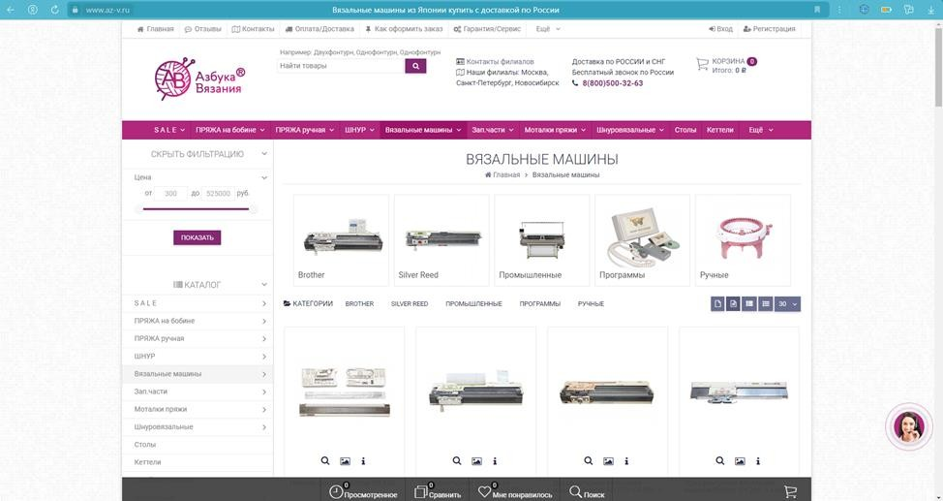 | 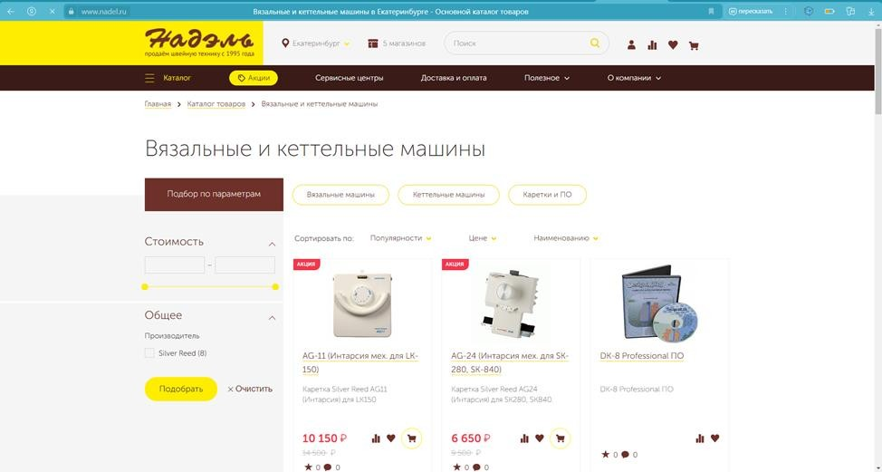 | 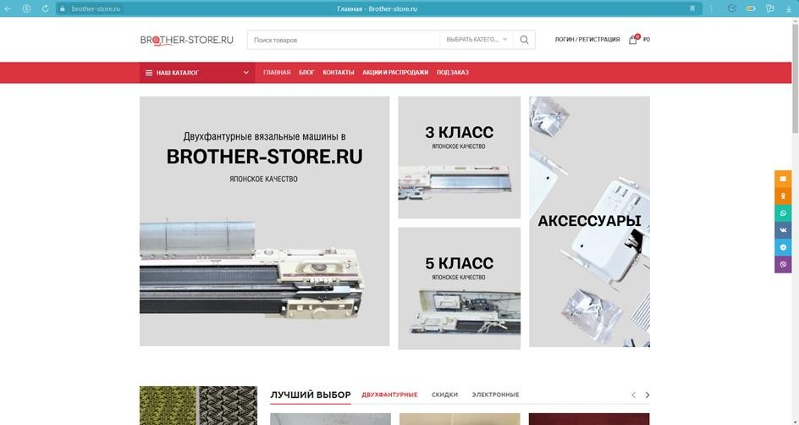 | Преимущества | Недостатки
Наличие поиска товара по названию | Да | Да | Да | Трафик | Жесткие условия договора, с возможностью изменения в одностороннем порядке
Возможность авторизации пользователя | Да | Да | Да | Логистика и оплата | Высокая комиссия
Наличие всей основной интересующей информации | Да | Да | Да | Готовая обновляемая платформа | Внутренняя конкуренция
Удобный интерфейс | Да | Да | Да | Расходы пропорциональны доходам (зависят от оборота)
Возможность фильтрации поиска по товару | Да | Неполная фильтрация поиска по товару | Да
Можно оплатить товары онлайн | Да | Да | Да
Возможность оставить отзыв на товар/ наличие отзывов на товар | Да | Да | Нет
Информация о скидках и акциях | Да | Да | Да
Приятный дизайн сайта | 50/50 | Нет | Да
Страница блога | Нет | Нет | Да
Возможность сравнения различных товаров | Нет | Да | Нет

